양식
SỔ NHẬT KÝ TRỰC ĐÊM / BIÊN BẢN BÀN GIAO 야간 당직일지 / 인수인계서

Ngày trực (당직일자) |  | 2026-04-12 |  |  | Họ và tên người trực (성명) | ĐÀO VĂN TÂN
Bộ phận/Chức vụ(부서) |  | PQC - Trưởng Phòng |  |  | Người đi tuần cùng EHS (EHS 동행자)
Thời gian trực(당직시간) |  | 20:00 - 8:00 |  |  | Thời gian bàn giao(인수인계 시간)

I. NỘI DUNG CÔNG VIỆC BẮT BUỘC 필수 업무
1. Kiểm tra tình hình làm việc của ca đêm / 2. Đi tuần hiện trường theo thời gian quy định / 3. Kiểm tra an toàn, thiết bị, điện, PCCC, an ninh / 4. Ghi nhận sự cố / vấn đề bất thường và xử lý ban đầu 5. Báo cáo và bàn giao đầy đủ trước khi nghỉ 1. 야간조 운영상태 확인 / 2. 정해진 시간에 현장 순찰 실시 / 3. 안전, 설비, 전기, 소방, 보안 점검 / 4. 이상사항 기록 및 1차 조치 / 5. 퇴근 전 보고 및 인수인계 완료

II. NHẬT KÝ ĐI TUẦN 순찰 기록
STT 순번 | Thời gian 시간 |  | Khu vực kiểm tra 점검 구역 | Nội dung kiểm tra 점검 내용 | Kết quả 결과 | Vấn đề phát sinh 발생문제 | Xử lý ban đầu 즉시 조치 | Ghi chú 비고
1 | 20:10 -22:00 |  | tất cả các bộ phận 전 부서 | nhân lực đi làm ca đêm 야간 근무 인력 | 1. CNC : tổng 105 đi làm 88, thời vụ 4 về 21h ,nghỉ phép 0 , tự do 17 2.Độ tin cậy ; tổng 6 /đi làm 6 3.PQC : tổng 13/13 4. Mod : tổng 8/8 5. Casting : tổng 38/38 6 .Trimming : tổng 25 đi làm 24 (Nghỉ phép 1 ) 7. Đúc tái chế : tổng 5/5 8. Ga ; 1/1 9 .Cơ điện + TDH : tổng 3/3 10 .hóa chất: tổng 8 di làm 8 11. mài : tổng 39 đi làm 39 12 mài rung : tổng 12 đi làm 11 (1 nghỉ phép ) 13 lắp giáp :tổng :26 đi làm 24 ( phép 2 ) 14 bảo dưỡng cnc : tổng 9 /đi làm 9 15 GP12 : tổng 22 /22 16 kho : tổng 4 /đi làm 4 ( Kho NVL 1, Kho TP 3) 1.CNC : 총 105명 / 출근 88명, 기간제 4명 (21시까지 근무), 무단결근 17명, 연차 0명 2.신뢰성 : 총 6명 / 출근 6명 3.PQC : 총 13명 / 출근 13명 4.Mod : 총 8명 / 출근 8명 5.Casting : 총 38명 / 출근 38명 6.Trimming : 총 25명 / 출근 24명 (연차 1명) 7.재활용 주조 : 총 5명 / 출근 5명 8.GA : 총 1명 / 출근 1명 9.설비 + 자동화 : 총 3명 / 출근 3명 10.화학 : 총 8명 / 출근 8명 11.연마 : 총 39명 / 출근 39명 12.진동 연마 : 총 12명 / 출근 11명 (연차 1명) 13.조립 : 총 26명 / 출근 24명 (연차 2명) 14.CNC 유지보수 : 총 9명 / 출근 9명 15.GP12 : 총 22명 / 출근 22명 16.창고 : 총 4명 / 출근 4명 (원자재 창고 1명, 완제품 창고 3명) | CNC Có 4 người thời vụ đi làm chủ nhật CNC : 일용직 4명은 일요일에도 근무하였습니다. | Khi nhận thông tin từ anh Đức đã Thông báo tới bộ phận CNC không được cho người thời vụ đi làm chủ nhật . Sau đo CNC đã tiến hành cho 4 bạn thời vụ về 21h 덕 씨로부터 해당 내용을 전달받은 후, CNC 부서에 일용직 근로자의 일요일 근무를 금지하도록 공지하였습니다. 이후 CNC 부서에서는 일용직 4명을 21시에 퇴근 조치하였습니다

 |  |  | CNC | 3D5S , Tình hình sản xuất , bảo hộ lao động , máy móc 3정5S / 생산 현황 / 안전 보호구 / 설비 | tất cả máy móc sản xuất bình thường 3D5S Và bảo hộ lao động vẫn chưa tốt 모든 생산 설비는 정상적으로 운영되고 있습니다. 3정5S 및 안전보호구 착용 상태는 아직 미흡합니다. | Không có 없음 | Không có 없음
 |  |  | Mold | 3D5S , Tình hình sản xuất , bảo hộ lao động , PCCC 3D5S, 생산 현황, 안전 보호, 소방 안전 | máy móc và nhân lực không có vấn đề gì phát sinh 설비 및 인력 모두 특이사항 없이 정상적으로 운영되고 있습니다. | Không có 없음 | Không có 없음
 |  |  | Casting | 3D5S , Tình hình sản xuất , bảo hộ lao động , máy móc 3정5S / 생산 현황 / 안전 보호구 / 설비 | Tất cả máy móc sản xuất bình thường 3D 5S tốt ,bảo hộ lao động vẫn chưa tốt vẫn có những bạn dùng điện thoại trong giờ làm việc 모든 생산 설비는 정상적으로 운영되고 있습니다. 3정5S 상태는 양호하나, 안전보호구 착용은 아직 미흡합니다. 또한, 일부 작업자가 근무 시간 중 휴대전화를 사용하는 사례가 있습니다. | Dùng điện thoại trong giờ làm việc 근무 시간 중 휴대전화 사용이 발생하고 있습니다. | Đã nhắc nhở trực tiếp và báo lại quản lý ca 구두로 주의 조치 후, 반장에게 보고 완료하였습니다. | 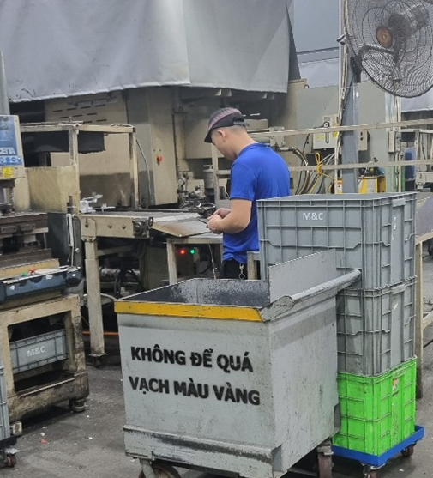 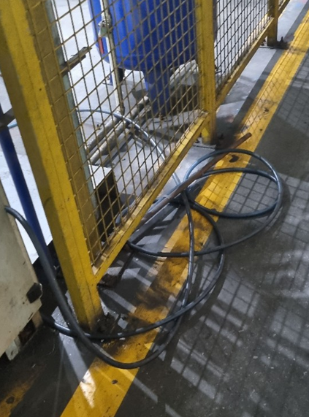
 |  |  | Đúc tái chế 캐스팅 | 3D5S , Tình hình sản xuất , bảo hộ lao động , máy móc 3정5S / 생산 현황 / 안전 보호구 / 설비 | máy móc ,3D5S và nhân lực không có vấn đề gì phát sinh 설비, 3정5S 및 인력 모두 특이사항 없이 정상적으로 운영되고 있습니다. | Không có 없음 | Không có 없음
 |  |  | Trimming & blaster/sanding | 3D5S , Tình hình sản xuất , bảo hộ lao động , máy móc 3정5S / 생산 현황 / 안전 보호구 / 설비 | Sản xuất ổn định , 3D5S tốt, Bảo hộ lao động chưa tuân thủ đầy đủ 생산은 안정적으로 진행되고 있으며, 3정5S 상태는 양호합니다. 다만, 안전보호구 착용은 아직 완전히 준수되지 않고 있습니다 | Không có 없음 | Không có 없음
 |  |  | OQC, Assy | 3D5S , Tình hình sản xuất , bảo hộ lao động 3D5S, 생산 현황, 안전 보호 | Tất cả sản xuất bình thường 3D5S Và bảo hộ lao động vẫn chưa tốt 모든 생산은 정상적으로 진행되고 있습니다. 다만, 3정5S 및 안전보호구 관리 상태는 아직 미흡합니다. | Không có 없음 | Không có 없음
 |  |  | Mài 연마 | 3D5S , Tình hình sản xuất , bảo hộ lao động 3D5S, 생산 현황, 안전 보호 | máy móc ,3D5S và nhân lực không có vấn đề gì phát sinh 설비, 3정5S 및 인력 모두 특이사항 없이 정상적으로 운영되고 있습니다. | không phát sinh 발생없슴 | không phát sinh 발생없슴
 |  |  | tình trạng sản xuất trung bộ phận 부서별 생산 현황 | quản lý line , quản lý OP. quản lý máy móc 라인 관리 / 작업자 관리 / 설비 관리 | Tình trạng sản xất tốt , máy móc không có vấn đề bất thường Các trưởng nhóm, nhóm trưởng Của tất cả các bộ phận từ sản xuất đến QC chưa thực sự sát sao trong việc quản lý giờ nghỉ của op bộ phận mình 생산 상태는 양호하며, 설비에 특이사항은 없습니다. 다만, 생산부터 QC까지 모든 부서의 조장 및 반장이 작업자의 휴식 시간 관리에 있어 충분히 철저하지 않은 부분이 있습니다. | không phát sinh 발생없슴 | không phát sinh 발생없슴 | * Đề suất -Gắn trách nhiệm (KPI): Đưa chỉ số "Tuân thủ giờ giấc của bộ phận" vào bảng đánh giá xếp loại hàng tháng của các Trưởng nhóm. Nếu OP vi phạm, Trưởng nhóm chịu trách nhiệm liên đới. 개선 제안: 조장(반장)의 관리 책임 강화를 위해 *“부서 근무시간 준수율”*을 월간 KPI 평가 항목에 반영하고자 합니다. 작업자(OP)가 식사 시간 및 휴게 시간 규정을 위반할 경우, 해당 조장(반장)에게 연대 책임을 부여하여 KPI 평가에 반영할 예정입니다.
2 | 22h00-3h00 |  | kiểm tra tình trạng trung 전반적인 상태 점검 | Tình trạng nghỉ giữa giờ 중간 휴식시 현황 | Công nhân viên công ty nghỉ giải lao đúng giờ 근로자 휴식 시간 준수 | Không có 없음 | Không có 없음
 |  |  |  | giờ ăn cơm giữa ca. nghỉ ngơi vào làm việc lúc ăn cơm 중식 시간 및 휴식 식사 시간 내 작업 | Hiện vẫn một số bạn bộ phận CNC ngủ quên tại phòng nghỉ quá giờ quy định ăn ca 23h30 nhưng đến 0h35 vẫn ngủ 현재 CNC 부서 일부 작업자가 휴게실에서 규정 시간을 초과하여 수면하는 사례가 있습니다. 식사 시간은 23시 30분이나, 00시 35분까지 계속 수면하는 경우가 발생하고 있습니다. | Ngủ quá giờ 휴게 시간 초과 수면 | đã báo cáo quản lý ca Mr Đông CNC 해당 내용은 CNC Mr. Đông 반장에게 보고 완료하였습니다. | 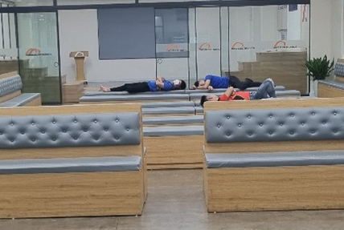 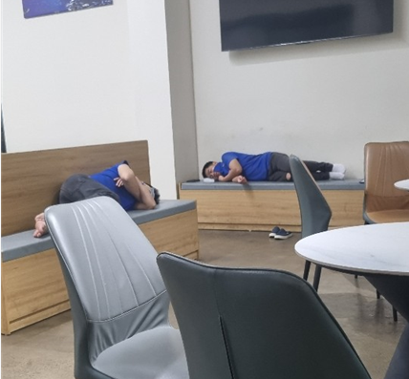
 |  |  |  | an ninh khu ngoài / chốt cổng bảo vệ 외곽 보안 / 경비 초소 | Cửa ra vào, bảo vệ, an ninh bình thường 출입문, 경비, 보안 상태 양호 | Không có 없음 | Không có 없음
3 | 3H00_5H00 |  | Khu vực nghỉ ngơi 휴게 구역 | Tình trạng nghỉ giữa giờ 중간 휴식시 현황 | Công nhân viên công ty nghỉ giải lao đúng giờ 근로자 휴식 시간 준수 | Không có 없음 | Không có 없음
 |  |  | Khu vực nghỉ ngơi 휴게 구역 | Tình trạng sản xuất sau giờ nghỉ 휴게 시간 후 생산 현황 | Nhân sự ca đêm làm việc bình thường 야간 근무 인력 정상 근무 | Không có 없음 | Không có 없음
 | 5H00_8H00 |  | Khu vực nghỉ ngơi 휴게 구역 | Tình trạng nghỉ giữa giờ 중간 휴식시 현황 | Công nhân viên công ty nghỉ giải lao đúng giờ 근로자 휴식 시간 준수 | Không có 없음 | Không có 없음
4 |  |  | Khu vực nghỉ ngơi 휴게 구역 | Tình trạng sản xuất sau giờ nghỉ 휴게 시간 후 생산 현황 | Nhân sự ca đêm làm việc bình thường 야간 근무 인력 정상 근무 | Không có 없음 | Không có 없음
III. CÁC HẠNG MỤC KIỂM TRA CHÍNH (주요 점검 항목)
☐ Nhân sự ca đêm làm việc bình thường (야간조 인원 정상 근무) |  |  |  |  | ☐ Không có hiện tượng ngủ, rời vị trí, làm việc thiếu nghiêm túc(수면, 무단이탈, 근무태만 없음)
☐ Máy móc, thiết bị vận hành bình thường(설비 / 기계 정상 가동) |  |  |  |  | ☐ Không có rò rỉ điện, nước, dầu, khí(전기, 물, 오일, 가스 누설 없음)
☐ Không có mùi lạ, khói, nguy cơ cháy nổ(이상 냄새, 연기, 화재 위험 없음) |  |  |  |  | ☐ PCCC, lối thoát hiểm, đèn sự cố bình thường(소방설비, 비상구, 비상등 정상)
☐ Khu vực sản xuất, kho, hành lang bảo đảm an toàn(생산 / 창고 / 복도 구역 안전 확보) |  |  |  |  | ☐ Cửa ra vào, bảo vệ, an ninh bình thường(출입문, 경비, 보안 상태 정상)
☐ Không có sự cố EHS nghiêm trọng(중대한 EHS 사고 없음) |  |  |  |  | ☐ Nội dung khác:(기타:)

IV. SỰ CỐ / VẤN ĐỀ BẤT THƯỜNG (이상사항 / 문제 발생)
Thời gian phát sinh(발생시간) |  |  |  |  | Khu vực (발생구역)
Nội dung(내용)
Biện pháp xử lý ban đầu(초기조치)
Đã báo cho(보고대상)
Nội dung cần theo dõi tiếp(추가확인)

V. BÀN GIAO CUỐI CA (근무 종료 인수인계)
1. Tình hình chung ca đêm 야간조 종합 상황 |  |  | 1.Không có sự cố EHS nghiêm trọng nào 2.Máy móc, thiết bị vận hành bình thường 3.Khu vực sản xuất, kho, hành lang bảo đảm an toàn 4. Khu vực an ninh bảo vệ ,cửa ra vào bình thường 5. Không có sự cố mất ăn toàn nào sảy ra 6.Giờ ăn nghỉ vẫn còn một số bạn ngủ quên quá giờ ,chưa tuân thủ đúng quy định công ty ( CNC) 7. PCCC, lối thoát hiểm, đèn sự cố bình thường 8. Không có mùi lạ, khói, nguy cơ cháy nổ 9.Nhân sự ca đêm làm việc bình thường 1.중대한 EHS 사고는 발생하지 않았습니다. 2.설비 및 장비는 정상적으로 운영되고 있습니다. 3.생산 구역, 창고 및 통로는 안전하게 관리되고 있습니다. 4.보안 구역 및 출입문은 정상 상태입니다. 5.안전 관련 사고는 발생하지 않았습니다. 6.다만, 휴식 시간 중 일부 작업자가 규정 시간을 초과하여 수면하는 등 회사 규정을 완전히 준수하지 않는 사례가 있습니다.(CNC) 7.소방 설비, 비상구 및 비상등은 정상 상태입니다. 8.이상한 냄새, 연기 및 화재·폭발 위험 요소는 없습니다. 9.야간 근무 인원은 정상적으로 근무 중입니다.
2. Vấn đề còn tồn đọng/chưa xử lý xong 미조치 / 잔여 사항 |  |  | Hiện tại không có vấn đề tồn đọng chưa xử lý 현재 미해결 사항은 없습니다.
3. Vấn đề bàn giao cho ca sau 다음 근무조에 인계할 사항 |  |  | * Đặc biệt chú ý giờ ăn và nghỉ của op các bộ phận, nhất là những bộ phận nghỉ 2 ca như CNC, Casting *Cần chú ý khu vực tầng 2 gần phòng khuôn, theo ghi nhận của bộ phận an toàn có tình trạng một số nhân viên lên khu vực này để nghỉ/ngồi chơi không đúng quy định. Đề nghị tăng cường kiểm tra và quản lý. *각 부서 작업자의 식사 및 휴게 시간 준수에 대해 특별한 관리가 필요하며, 특히 CNC 및 Casting과 같이 2교대 근무 부서는 더욱 철저한 관리가 요구됩니다. 또한, 관리 및 점검 강화를 요청드립니다. * 금형실 인근 2층 구역에 대해 주의가 필요합니다. 안전팀 확인 결과, 일부 작업자가 해당 구역에서 규정에 맞지 않게 휴식하거나 머무는 사례가 발생하고 있습니다. 관리 및 점검 강화를 요청드립니다.
4. Nội dung cần kiểm tra tiếp vào buổi sáng Đánh giá của Bộ phận nhân sự /ban giám đốc 아침에 추가로 점검이 필요한 내용 인사부 / 경영진 의견
5. Báo cáo đã thực hiện 보고 완료 여부 |  |  | ☐ Đã báo người phụ trách nhân sự (NV Việt Nam) ☐ Đã báo Giám đốc Nhân sự (NV Hàn Quốc) ☐ Chưa có vấn đề cần báo cáo đặc biệt

 |  | Người trực đêm(당직자) (Ký, ghi rõ họ tên) |  |  | Người nhận bàn giao(인계자) (Ký, ghi rõ họ tên) |  | Ban Giám đốc (Ký, ghi rõ họ tên)

